Лист1
Фотография | Наименование | Состав | Размер | Базовая цена | Заказ | Сумма
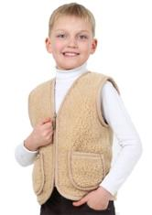 | Жилет детский | ворс 100% шерсть | 98 | 966 |  | 0
 |  |  | 104 | 966 |  | 0
 |  |  | 110 | 966 |  | 0
 |  |  | 116 | 966 |  | 0
 |  |  | 122 | 966 |  | 0
 |  |  | 128 | 966 |  | 0
 | Жилет Каприз мини бежевый | верх -трикотаж 100 % шерсть (комб), подкладка ворс 100 % шерсть | 122 | 1,313 |  | 0
 |  |  | 128 | 1,313 |  | 0
 |  |  | 134 | 1,313 |  | 0
 |  |  | 140 | 1,407 |  | 0
 |  |  | 146 | 1,407 |  | 0
 |  |  | 152 | 1,523 |  | 0
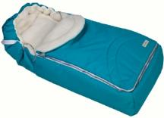 | Конверт меховой WH blue | верх-100%ПЭ, подкладка 100% шерсть, утеплитель 100% ПЭ |  | 2,394 |  | 0
 | Конверт меховой WH red | верх-100%ПЭ, подкладка 100% шерсть, утеплитель 100% ПЭ |  | 2,394 |  | 0
 | Конверт меховой WH lime | верх-100%ПЭ, подкладка 100% шерсть, утеплитель 100% ПЭ |  | 2,394 |  | 0
 | Конверт меховой WH pink | верх-100%ПЭ, подкладка 100% шерсть, утеплитель 100% ПЭ |  | 2,394 |  | 0
 | Конверт меховой WH трикотаж | верх-100%ПЭ, подкладка 100% шерсть, утеплитель 100% ПЭ |  | 2,394 |  | 0
 | Конверт меховой WH коричневый | верх-100% ПЭ, подкладка 100% шерсть, утеплитель 100% ПЭ |  | 2,394 |  | 0
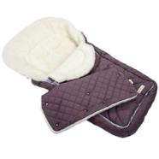 | Конверт меховой WH фиолетовый | верх-100% ПЭ, подкладка 100% шерсть, утеплитель 100% ПЭ |  | 2,394 |  | 0
 | Муфта WH фиолетовый | верх-100% ПЭ, подкладка 100% шерсть, утеплитель 100% ПЭ |  | 599 |  | 0
 | Конверт для новорожденного бежевый | ворс 100% шерсть |  | 2,859 |  | 0
 | Конверт для новорожденного сирень | ворс 100% шерсть |  | 2,940 |  | 0
 | Конверт для новорожденного бордо | ворс 100% шерсть |  | 2,205 |  | 0
 | Носочки меховые детские | ворс 100% шерсть | 12-13 | 158 |  | 0
 |  |  | 14-15 | 158 |  | 0
 |  |  | 16-17 | 158 |  | 0
 |  |  | 18-19 | 158 |  | 0
 |  |  | 20-21 | 158 |  | 0
 | Пинетки бежевые | ворс 100% шерсть |  | 368 |  | 0
 | Пинетки белые | ворс 100% шерсть |  | 368 |  | 0
 | Пинетки Верблюд | ворс 100% шерсть |  | 525 |  | 0
 | Туфли комнатные (калошки) Ф/оранжевый | верх 100% ПЭ, подкладка- ворс100% шерсть, подошва - ЭВА | 14-15 | 415 |  | 0
 |  |  | 16-17 | 415 |  | 0
 |  |  | 18-19 | 415 |  | 0
 |  |  | 20-21 | 415 |  | 0
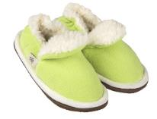 | Туфли комнатные (калошки) Ф/салатовый | верх 100% ПЭ, подкладка- ворс100% шерсть, подошва - ЭВА | 14-15 | 415 |  | 0
 |  |  | 16-17 | 415 |  | 0
 |  |  | 18-19 | 415 |  | 0
 |  |  | 20-21 | 415 |  | 0
 | Туфли комнатные шлёпанцы Джоли П/серый | верх 100% ПЭ, внутренние детали верха и стелька 100% шерсть, подошва - ЭВА. | 18-19 | 326 |  | 0
 |  |  | 20-21 | 326 |  | 0
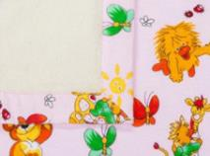 | Одеяло Нежность Ф02 | верх- 100 % хлопок, низ- ворс 100 % шерсть | 110*140 | 1,575 |  | 0
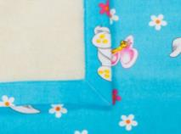 | Одеяло Нежность Ф04 | верх- 100 % хлопок, низ- ворс 100 % шерсть | 110*140 | 1,575 |  | 0
 | Одеяло Нежность Х03 | верх- 100 % хлопок, низ- ворс 100 % шерсть | 110*140 | 1,575 |  | 0
 | Одеяло Нежность Х04Р | верх- 100 % хлопок, низ- ворс 100 % шерсть | 110*140 | 1,943 |  | 0
 | Одеяло Нежность ХW 1192 | верх 100% хлопок, низ ворс 100 % шерсть | 110*140 | 1,575 |  | 0
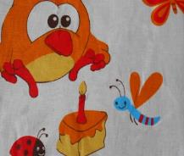 | Подушка двухкамерная ХW 1180 | верх-100% хлопок, материал низа -ворс 100% шерсть, наполнитель 100% полиэфир | 40*60 | 504 |  | 0
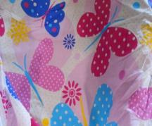 | Подушка двухкамерная ХW 1192 | верх-100% хлопок, материал низа -ворс 100% шерсть, наполнитель -100% полиэфир | 40*60 | 504 |  | 0
 | Плед Овечки | ворс-100% шерсть | 100*150 | 1,500 |  | 0
 | Плед Бэби голубой | 85% шерсть, 15% полиамид | 100*150 | 1,390 |  | 0
 | Плед Бэби розовый | 85% шерсть, 15% полиамид | 100*150 | 1,390 |  | 0
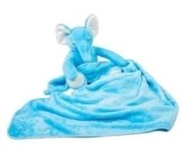 | Плед игрушка слоник голубой | 100% ПЭ, наполнитель ПЭ |  | 467 |  | 0
 | Плед игрушка слоник розовый | 100% ПЭ, наполнитель ПЭ |  | 467 |  | 0
 | Плед игрушка обезьянка | 100% ПЭ, наполнитель ПЭ |  | 467 |  | 0
 | Плед подушка зайка розовый | 100% полиэфир |  | 546 |  | 0
 | Плед подушка зайка голубой | 100% полиэфир |  | 546 |  | 0
 | Подушка Овечка | ворс-100% шерсть, наполнитель - полиэфирное волокно |  | 850 |  | 0
 | Игрушка "Овечка Бони" в шапочке | ворс-100% шерсть, наполнитель - полиэфирное волокно | 18 см | 326 |  | 0
 |  |  | 23 см | 452 |  | 0
Общий заказ |  |  |  |  |  | 0

